马氏距离引例
x1 | x2 | X1 | X2 | Y1 | Y2 | Z1 | Z2 | 马氏距离——直观理解与公式推导 - 知乎 (zhihu.com)
3 | 2 | -7.88 | -8.68 | -11.722943165 | -0.1418523138 | -1.9050316186 | -0.055772421668
4 | 10 | -6.88 | -0.68 | -5.0894261028 | -4.6986108954 | -0.82705490506 | -1.8473643545
6 | 5 | -4.88 | -5.68 | -7.4870828723 | 0.11412853951 | -1.2166850425 | 0.044872197425 | Σx
6 | 8 | -4.88 | -2.68 | -5.2492698874 | -1.8753366888 | -0.85303024755 | -0.73733071939 | 20.276666667 | 15.585 | 0.098218363384 | -0.063621495983
6 | 10 | -4.88 | -0.68 | -3.7573945641 | -3.201646841 | -0.61059371759 | -1.2587993306 | 15.585 | 24.06 | -0.063621495983 | 0.082773940769
7 | 2 | -3.88 | -8.68 | -9.0588800878 | 2.852075795 | -1.4721092437 | 1.1213576262
7 | 13 | -3.88 | 2.32 | -0.85356580995 | -4.4426300421 | -0.13870832893 | -1.7467197354 | 特征向量
8 | 9 | -2.88 | -1.68 | -3.1713006871 | -1.0415277105 | -0.51535079511 | -0.40950000105 | 1 | 1
9 | 5 | -1.88 | -5.68 | -5.4890355643 | 2.3595746211 | -0.8919932613 | 0.92771973333 | 1.12 | -0.886
9 | 8 | -1.88 | -2.68 | -3.2512225795 | 0.37010939281 | -0.52833846636 | 0.14551681652 | λ
9 | 14 | -1.88 | 3.32 | 1.2244033903 | -3.6088210638 | 0.19897112352 | -1.4188890171 | 37.868 | 0
10 | 7 | -0.88 | -3.68 | -3.3311444718 | 1.7817464961 | -0.54132613761 | 0.70053363409 | 0 | 6.469
11 | 12 | 0.12 | 1.32 | 1.0645596057 | -0.78554685719 | 0.17299578102 | -0.30885538196
12 | 10 | 1.12 | -0.68 | 0.23870005172 | 1.2892453222 | 0.038789844793 | 0.50689574122 | 单位特征基 | Q
12 | 11 | 1.12 | 0.32 | 0.98463771335 | 0.62609024611 | 0.16000810977 | 0.24616143561 | 0.66601576931 | 0.7484820272 | 0.66315993619 | 0.74848751263 | 0.026407729184 | 2.7352168587E-06
13 | 6 | 2.12 | -4.68 | -2.0790348255 | 4.6903476538 | -0.33785262139 | 1.8441154756 | 0.74593766163 | -0.6631550761 | 0.74594312841 | -0.66602065036 | 0.00049345852757 | 0.15458457497
13 | 14 | 2.12 | 3.32 | 3.8884664675 | -0.61489295499 | 0.63189349844 | -0.24175896923 | Q1 | Q2
13 | 15 | 2.12 | 4.32 | 4.6344041292 | -1.2780480311 | 0.75311176342 | -0.50249327484 |  |  |  |  | 0.16250455127 | 0
13 | 17 | 2.12 | 6.32 | 6.1262794524 | -2.6043581833 | 0.99554829338 | -1.023961886 |  |  |  |  | 0 | 0.3931724494
14 | 7 | 3.12 | -3.68 | -0.66708139454 | 4.7756746049 | -0.10840376268 | 1.877663682
15 | 13 | 4.12 | 2.32 | 4.4745603445 | 1.5452261755 | 0.72713642092 | 0.60754036031
17 | 13 | 6.12 | 2.32 | 5.8065918831 | 3.0421902299 | 0.94359760839 | 1.1961053842
17 | 17 | 6.12 | 6.32 | 8.7903425296 | 0.38956992552 | 1.4284706683 | 0.15316816183
18 | 19 | 7.12 | 8.32 | 10.948233622 | -0.18825819948 | 1.779137792 | -0.07401793741
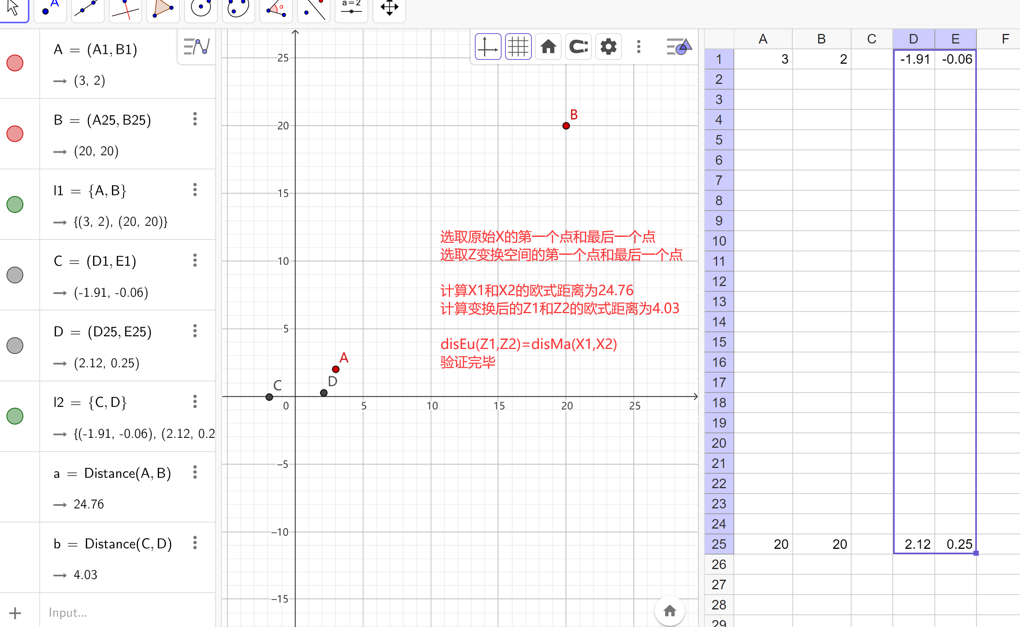
20 | 20 | 9.12 | 9.32 | 13.026202822 | 0.64555077882 | 2.1168172444 | 0.25381278092
10.88 | 10.68
4.5029619881 | 4.9050993874

 |  |  | 0.098218363384 | -0.063621495983 |  | -17
-17 | -18 |  | -0.063621495983 | 0.082773940769 |  | -18

16.267508286 |  | disMa(x1,x2) | 4.0332999251

 |  | 通过本示例，验证了

